尾期8.18
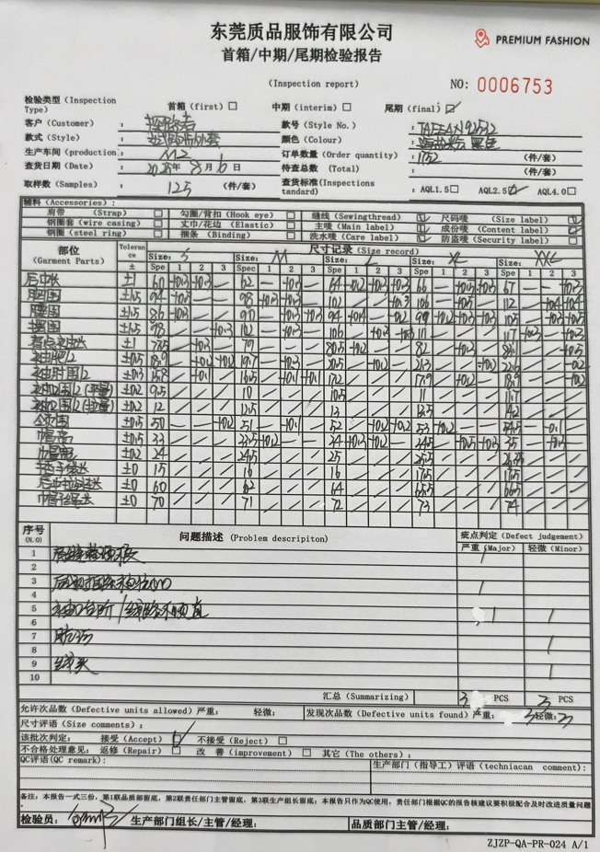
QC出货报告书
订单类别 |  |  | 款号 |  | 产品名称 |  |  | 生产工厂
订单数量 |  |  | 合同日期 |  |  |  | 检验资料确认
色/号型数 |  |  | 交货形式 |  |  |  | 面料第三方合格报告 |  | 有 | 无
验货次数 |  |  | 非直发 | 苏州库 | 天津库 | 直发 | 成品第三方合格报告 |  | 有 | 无
验货数量 |  |  | 入仓数量 |  |  |  | 中期检验报告 |  | 有 | 无

检验方式 | 全检 | 抽检 | 免检 | 复检 | 再复检
中期检验重大改善项目 |  | 有 | 无 | 改善结果 | 已改善
全色耐洗水测试 |  | 有 | 无 | 洗后结果 | 无异常 | 洗水前后缩量正常
【附属资料确认】
洗水唛 | 正 | 误 |  | 印、绣花 | 正 | 误 |  | 装箱数量 | 正 | 误
合格证 | 正 | 误 |  | 缝纫用线 | 正 | 误 |  | 箱唛表示 | 正 | 误
吊牌 | 正 | 误 |  | 包装方式 | 正 | 误 |  | 纸箱规格 | 正 | 误

【检验时成品完成情况及检验明细】
①成品完成比例（%）：95%
②检验明细：

②规格异常情况 |  | 有 | 无
情况说明：

【问题点描述】

【检验结果】
合格：（正常接收） |  |  | 不合格： |  | ①返工翻修 |  | ②让步接受 |  | ③拒绝接收
备注： | 请按照以上提出的问题点改正

检验部门 | 服装QC部门 |  | 检验人 |  | 查验时间 |  | 工厂负责人

1.面料验布1
TOREAD-面料验布测试报告登记表
序号 | 缸号 | 面料布种编号 | 颜色 | 涉及到的款号 | 供应商 | 自检报告 | 匹头条实物样 | 疵点 | 断纱 | 污渍 | 色杠 | 破洞 | 折痕 | 合计数量 | 备注
 |  |  |  |  |  |  |  | 数量 | 数量 | 数量 | 数量 | 数量 | 数量
1 | L251743-10 | L50797AA | G01X黑色 | TAEEAN92532 | 超盈 | 有 |  |  | 2 | 8 |  | 2 | 1 | 13
2 | L251743-7 | L50797AA | G01X黑色 | TAEEAN92532 | 超盈 | 有 |  |  | 1 | 9 |  | 1 |  | 11
制表时间：2025/05/15 |  |  |  |  |  |  |  |  | 测试人签名：黄东
测试要求： 1、面料到厂第一时间做测试，根据面料的实际情况，可每缸抽取1-3卷过验布机。
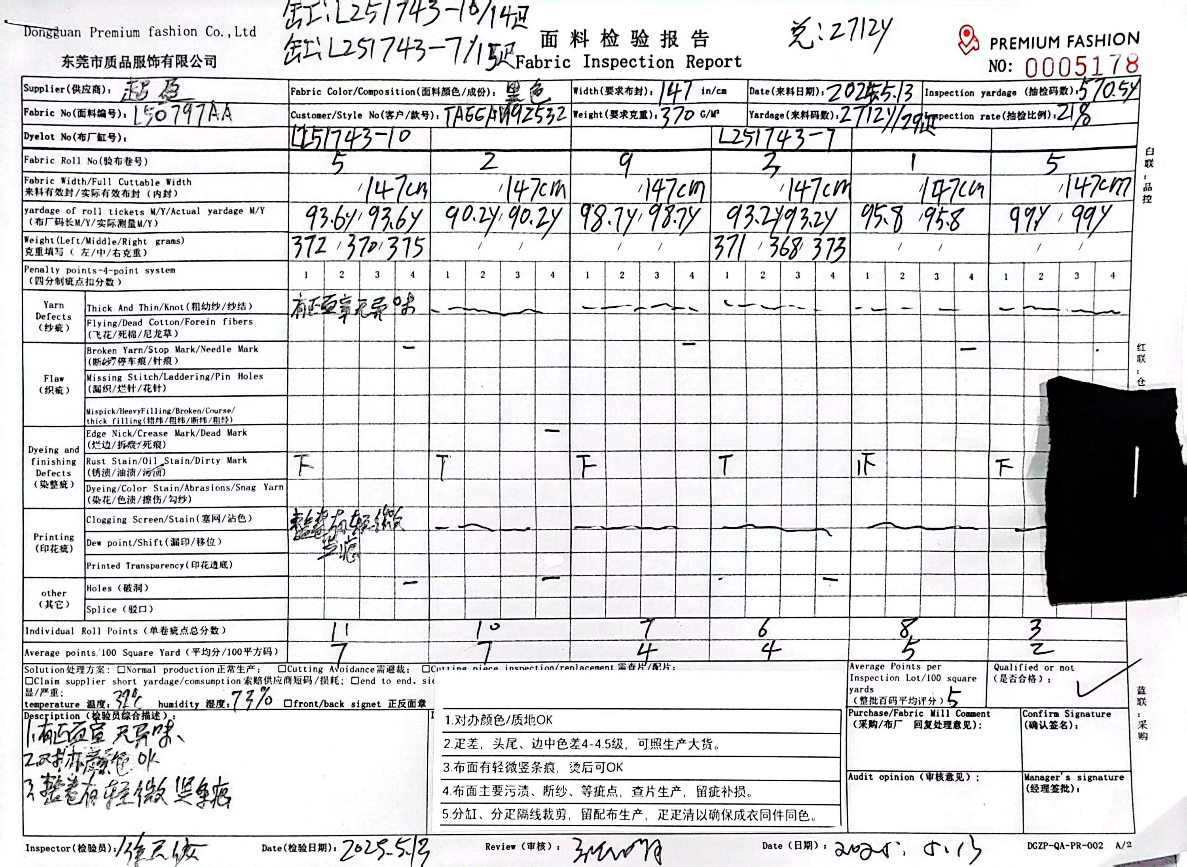
注：问题实物要留底保存，有问题的寄公司探讨

1.面料验布2
TOREAD-面料验布测试报告登记表
序号 | 缸号 | 面料布种编号 | 颜色 | 涉及到的款号 | 供应商 | 自检报告 | 匹头条实物样 | 疵点 | 断纱 | 污渍 | 色杠 | 破洞 | 折痕 | 合计数量 | 备注
 |  |  |  |  |  |  |  | 数量 | 数量 | 数量 | 数量 | 数量 | 数量
1 | L251745-8 | L50797AA | AI7X海盐粉 | TAEEAN92532 | 超盈 | 有 |  |  | 2 | 5 |  | 1 | 0 | 8
3 | L251744-3 | L50797AA | G89X极地白 | TAEEAN92532 | 超盈 | 有 |  |  | 1 | 6 |  | 2 | 0 | 9
制表时间：2025/5/27 |  |  |  |  |  |  |  |  | 测试人签名：黄东
测试要求： 1、面料到厂第一时间做测试，根据面料的实际情况，可每缸抽取1-3卷过验布机。
注：问题实物要留底保存，有问题的寄公司探讨
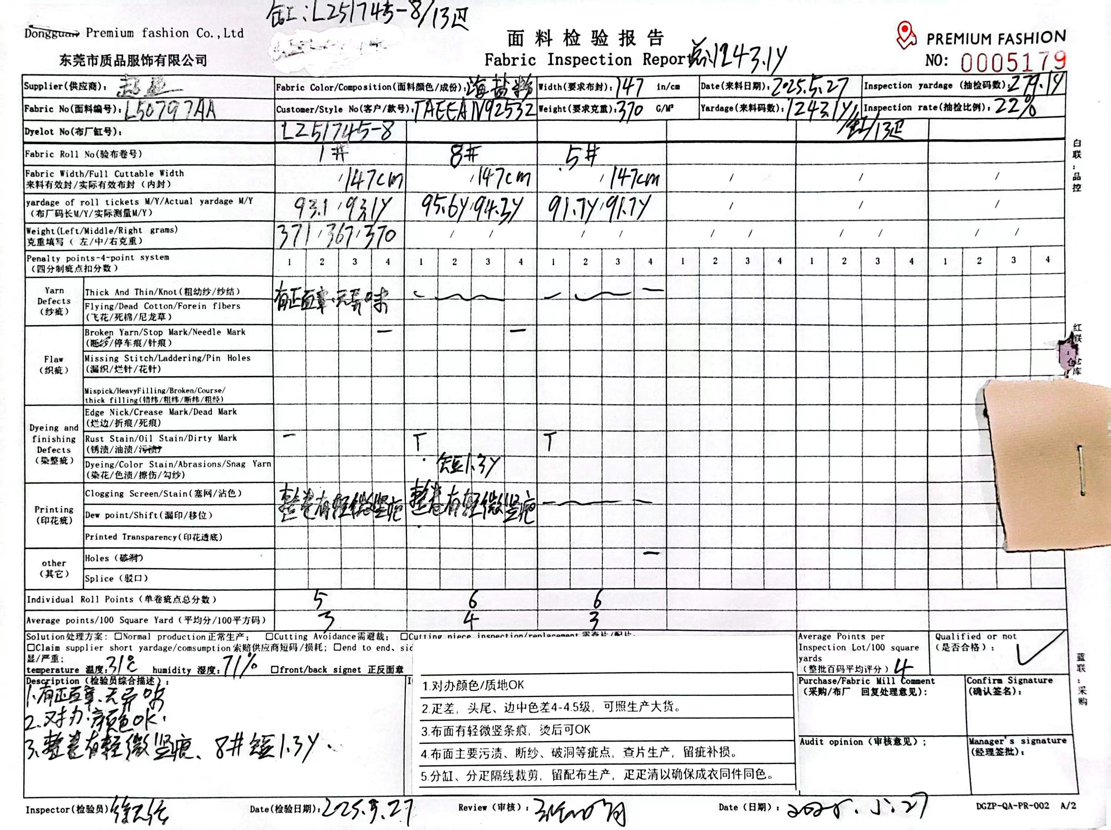
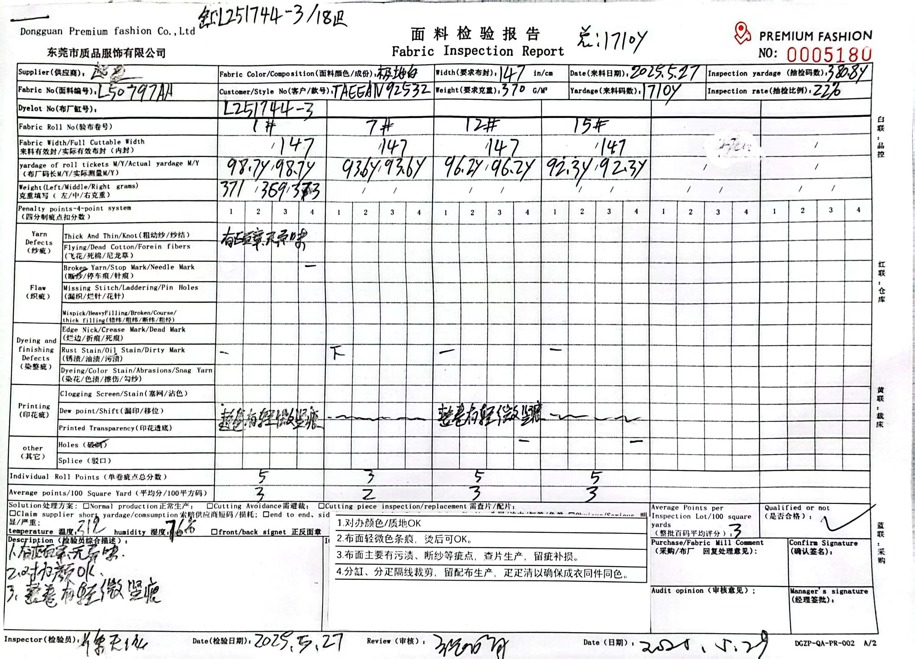

1.面料验布3
TOREAD-面料验布测试报告登记表
序号 | 缸号 | 面料布种编号 | 颜色 | 涉及到的款号 | 供应商 | 自检报告 | 匹头条实物样 | 疵点 | 断纱 | 色点 | 污渍 | 破洞 | 折痕 | 合计数量 | 备注
 |  |  |  |  |  |  |  | 数量 | 数量 | 数量 | 数量 | 数量 | 数量
1 | L251745-6A | L50797AA | AI7X海盐粉 | TAEEAN92532 | 超盈 | 有 |  |  | 3 |  | 7 | 2 | 1 | 13
2 | L251745-6 | L50797AA | AI7X海盐粉 | TAEEAN92532 | 超盈 | 有 |  |  | 1 |  | 9 | 2 |  | 12
制表时间：2025/05/28 |  |  |  |  |  |  |  | 测试人签名：黄东
测试要求： 1、面料到厂第一时间做测试，根据面料的实际情况，可每缸抽取1-3卷过验布机。
注：问题实物要留底保存，有问题的寄公司探讨
